PANDUAN PENGGUNAAN
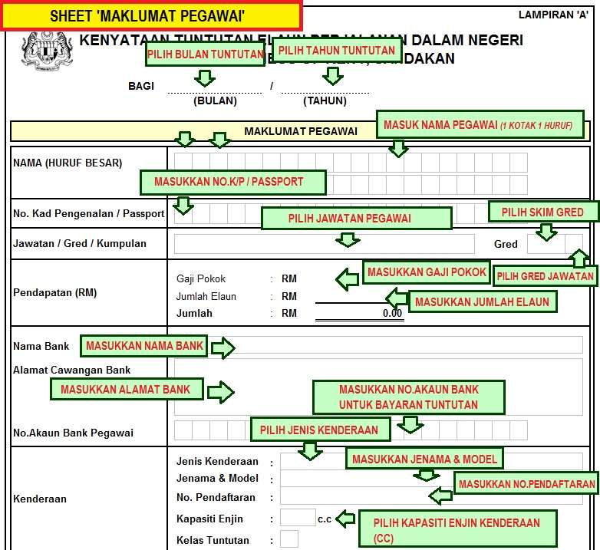
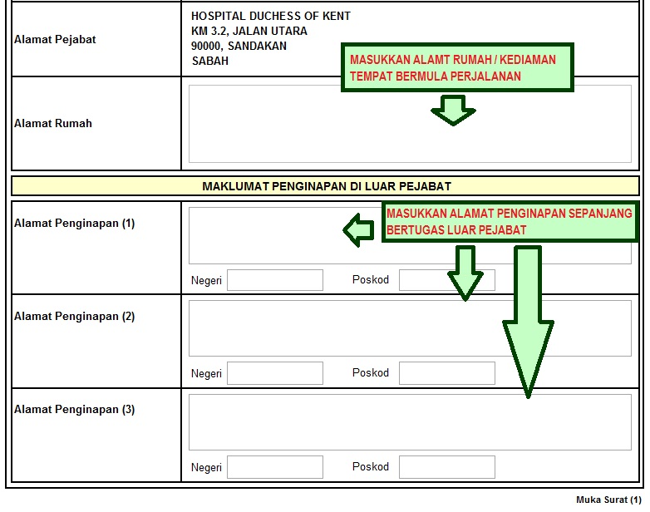
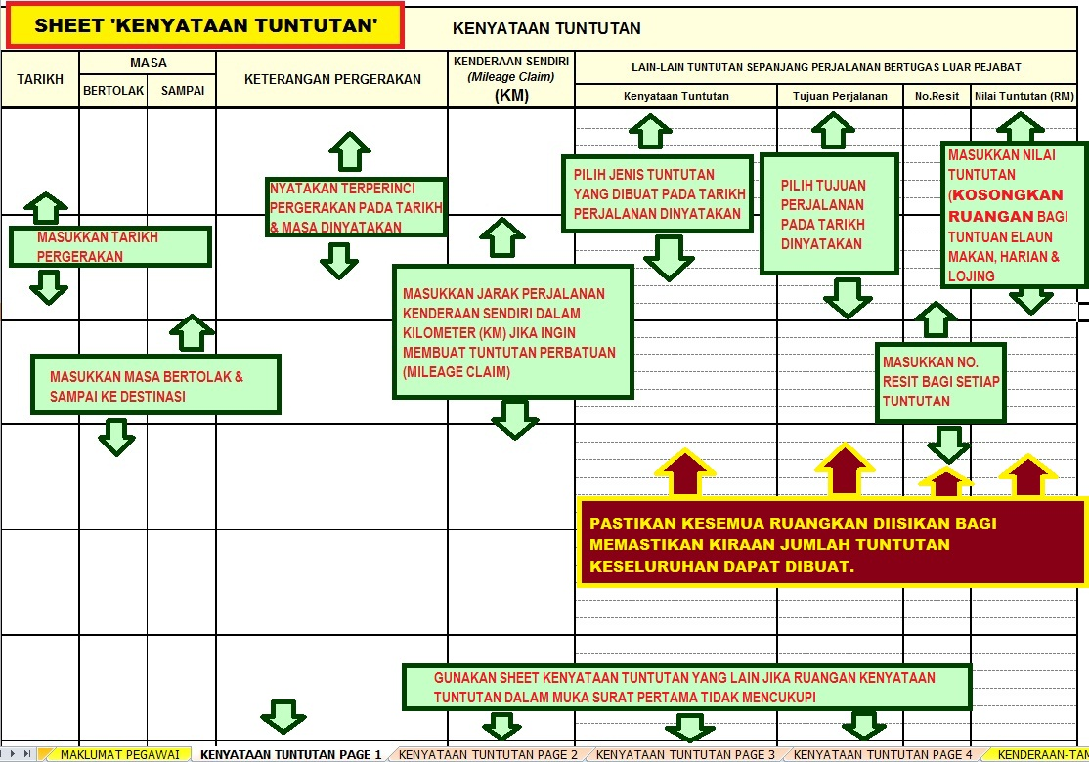
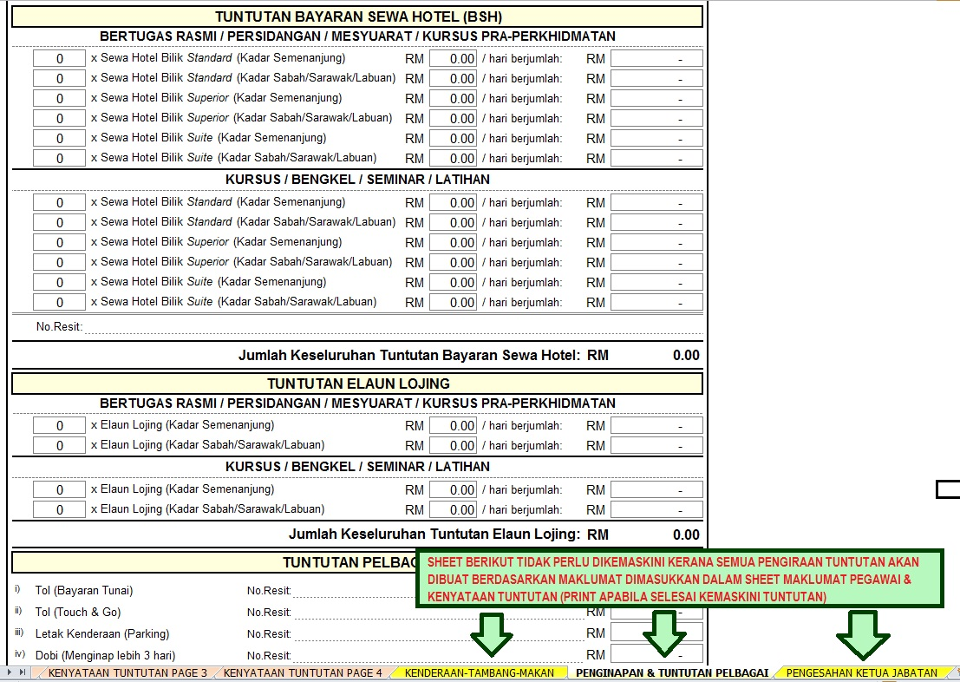
TUNTUTAN PERJALANAN INI AKAN BERFUNGSI DENGAN LEBIH BAIK DENGAN MENGGUNAKAN MICROSOFT EXCEL 2010
BAGI PEGAWAI-PEGAWAI DARI GRED 53 HINGGA 54, KHAS A, B & C, PASTIKAN TUNTUTAN JENIS BILIK HOTEL ADALAH BERDASARKAN KEPADA KELAYAKAN & TUJUAN PERJALANAN.

PERINGATAN!!!
PASTIKAN MAKLUMAT BERIKUT DIKEMASKINI DENGAN TEPAT BAGI MEMASTIKAN PENGIRAAN TUNTUTAN BERDASARKAN KELAYAKAN DAPAT DIBUAT DENGAN TEPAT:
* NAMA PEGAWAI
* NO.KAD PENGENALAN
* NO.PASSPORT
* KOD SKIM GRED
* GRED JAWATAN
* GAJI POKOK
* JUMLAH ELAUN
* KAPASITI ENJIN KENDERAAN (CC)

